開箱 No.027 CherryPop
開箱 No.027 CherryPop
日期 2023.09.25 ｜ 来源 https://ezslotdesign.com/slot-unboxing027/

遊戲基本資訊
• 遊戲名稱：CherryPop
• 開發商：AvatarUX
• 滾輪設定：Base Game - 3~6 x 5，Free Game - 6~9 x 5
• 贏分類型：Way Game，雙邊對獎
• 命中率：22%
• 輸贏起伏：高
• 最大贏分：99,846倍
[影片] https://www.youtube.com/watch?v=Yze15Z4Xr_U
遊戲特色
Base Game
PopWins Feature: 應該是 AvatarUX 遊戲中最獨特的玩法特色，也是他們家遊戲才玩得到的特色，而今天要介紹這款 CherryPop 是第三款使用此特色的遊戲。此特色的特點就是每次有圖案連線贏分後，輪子的格子數就會增加，直到上限為止，以 Base Game 來說起始是 3x5 雙邊對獎 = 243 x 2 = 486 WAYS，最多可以增加到 6x5 雙邊對獎 = 15,552 WAYS，足足是一般單邊對獎 243 WAYS 遊戲的64倍之多！
當盤面增加到6x5 後，免費遊戲就會被觸發，另外由於有雙邊對獎，所以並不會覺得後面輪子很難增加格子數，也會讓玩家感覺觸發免費遊戲的難度降低許多。
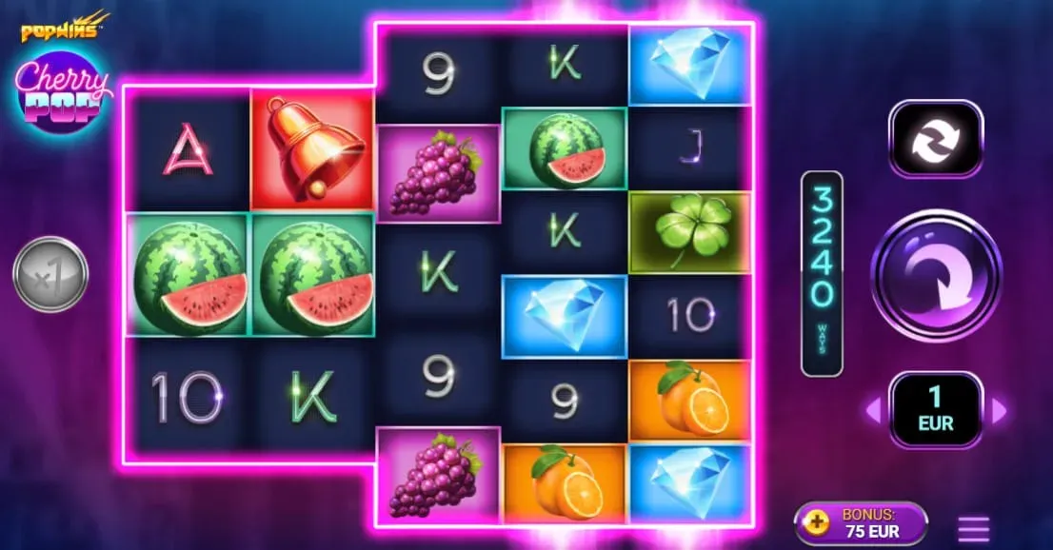

已經達到最大6格的輪子，會有特別的發光效果，當4個輪子達到6格後，代表已經聽牌快觸發免費遊戲，此時也會隨之轉換成較為刺激的背景音樂
Free Game
免費遊戲需要在 Base Game 中將所有輪子都增加到6格來觸發，所以免費遊戲一開始就是所有輪子都6格，然後再將上限提高到9格，也就是最高可達118,098 WAYS！並且免費遊戲的輪子格子數，並不是每次 Free Spin 都完全重置回6格，而是會每次新的 Free Spin 將所有輪子的格子數量調整成上一個 Free Spin 結束時最少格子數。
舉例來說，第 n 個 Free Spin 結束時，五個輪子的格子數量分別為 (7, 9, 8, 8, 9)，最少格子數的輪子為7格，則第 n+1 個 Free Spin 的起始格子數會是 (7, 7, 7, 7, 7)。
另外免費遊戲中還加入了贏分乘倍特色，起始是乘2倍，當每次有圖案連線贏分時，倍數都會+1。當玩家將所有輪子都增加最大9格後，則是每次有圖案連線贏分時，倍數都會+4！這也大大增加了玩家追求多次贏分加倍數，以及達到所有輪子9格的目標成就與興奮感。
美術與音效
這款主題是使用老虎機經典的水果盤主題圖案，像是櫻桃、鑽石、鈴鐺、以及其它幾樣水果，都是老虎機玩家們非常熟悉的元素，需要注意的是櫻桃只有在免費遊戲中才會出現。畫面整體設計的非常簡潔，盤面以外的背景處沒有任何的設計，算是蠻少見的設計方式。
背景音樂與音效給我有種似乎正在玩太空科幻遊戲的感覺，加上幾乎是留白的背景，彷彿是置身在宇宙虛空之中，給人有點太放鬆的氛圍感受，老實說個人感覺並沒有很搭這個經典水果盤主題。在免費遊戲中，雖然音樂的節奏加快了不少，但似乎仍少了點熱血激情的感覺。
總結
以玩法來說，這款絕對有值得一試的水準，並且最大贏分高達約十萬倍的老虎機也確實不多見，想試試手氣的玩家千萬不要錯過此款遊戲

